Chef
Sector Name | Occupation name | Equipment name | Minimum number of equipment required (per batch of 30 trainees) | Unit type | Images
 | Chef | Pandan leaf (optional) |  |  | 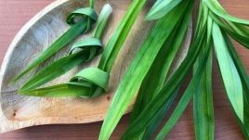
 | Chef | Digestive biscuits |  |  | 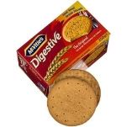
 | Chef | Sweetened condensed milk |  |  | 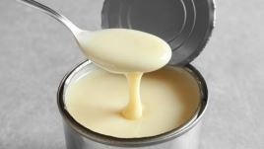
 | Chef | Kaffir lime leaves (optional) |  |  | 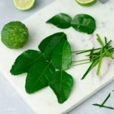
 | Chef | Red curry paste |  |  | 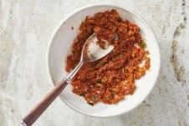
 | Chef | Arborio rice |  |  | 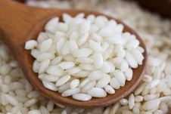
 | Chef | Coconut milk |  |  | 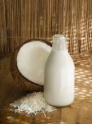
 | Chef | Ground lamb |  |  | 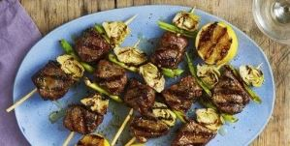
 | Chef | Jareesh (cracked wheat) |  |  | 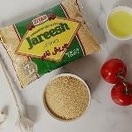
 | Chef | Cornstarch slurry |  |  | 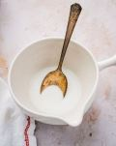
 | Chef | Fish sauce |  |  | 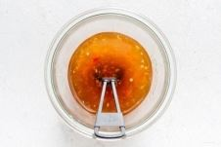
 | Chef | Pineapple juice |  |  | 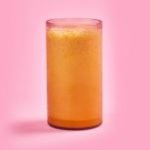
 | Chef | Pineapple chunks |  |  | 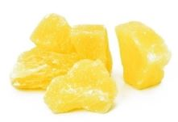
 | Chef | Bamboo shoots |  |  | 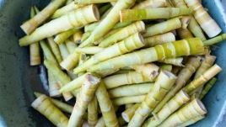
 | Chef | Snow peas |  |  | 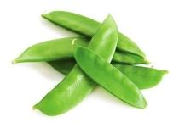
 | Chef | Ketchup |  |  | 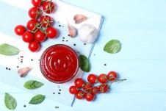
 | Chef | Rice vinegar |  |  | 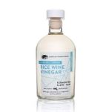
 | Chef | Soy sauce |  |  | 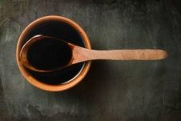
 | Chef | Chili sauce |  |  | 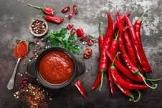
 | Chef | Canned black beans |  |  | 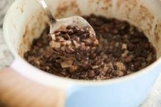
 | Chef | Ground cumin |  |  | 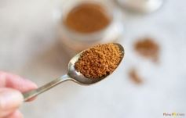
 | Chef | Ground coriander |  |  | 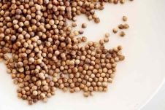
 | Chef | Curry powder |  |  | 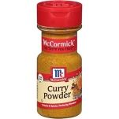
 | Chef | Breadcrumbs |  |  | 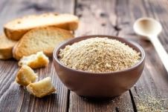
 | Chef | Ghee |  |  | 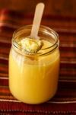
 | Chef | Sesame oil |  |  | 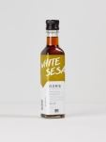
 | Chef | Laminating butter |  |  | 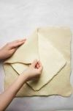
 | Chef | Brown sugar |  |  | 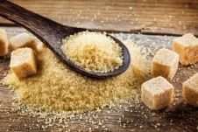
 | Chef | Turmeric powder |  |  | 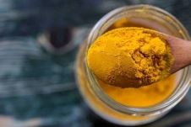
 | Chef | Paprika |  |  | 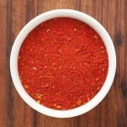
 | Chef | Ground black pepper |  |  | 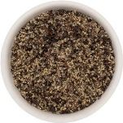
 | Chef | Grated nutmeg |  |  | 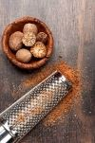
 | Chef | All-purpose flour (maida) |  |  | 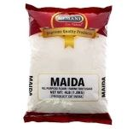
 | Chef | T45 flour |  |  | 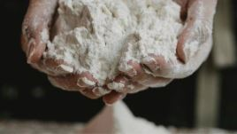
 | Chef | Honey |  |  | 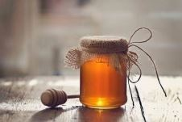
 | Chef | Fresh yeast |  |  | 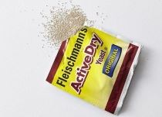
 | Chef | Active dry yeast |  |  | 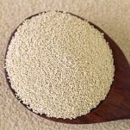
 | Chef | Fine sea salt |  |  | 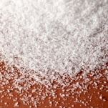
 | Chef | Caster sugar |  |  | 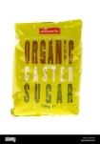
 | Chef | Pastry blender |  |  | 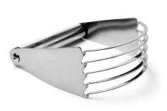
 | Chef | Plastic wrap |  |  | 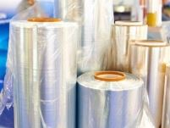
 | Chef | Food processor |  |  | 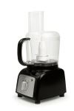
 | Chef | Pastry brush |  |  | 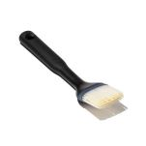
 | Chef | Hand mixer |  |  | 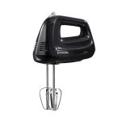
 | Chef | Whisk |  |  | 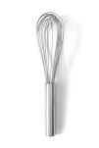
 | Chef | Baking dish |  |  | 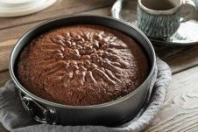
 | Chef | Baking sheet |  |  | 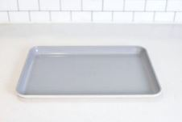
 | Chef | Parchment paper |  |  | 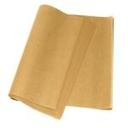
 | Chef | Sharp razor blade or lame (bread scoring tool) |  |  | 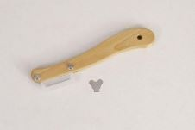
 | Chef | Spray bottle filled with water |  |  | 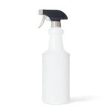
 | Chef | Digital thermometer
 | Chef | Dough scraper
 | Chef | Pastry cutter
 | Chef | Slotted spoon
 | Chef | Kitchen scale
 | Chef | Ladle
 | Chef | Grater
 | Chef | Rolling pin
 | Chef | Stand mixer
 | Chef | Turntable
 | Chef | Ruler
 | Chef | Chef's knife
 | Chef | Cutting board
 | Chef | Oven mitts
 | Chef | Mixing bowl
 | Chef | Measuring cups and spoons
 | Chef | Spatula
 | Chef | Large pot
 | Chef | Skillet or pan
 | Chef | Large skillet or wok
 | Chef | Personal Protective Equipment (PPE) including disposable nitrile gloves, apron, hairnet
 | Chef | Table/rack, kitchen
 | Chef | Oven
 | Chef | Whisk or fork
 | Chef | Olive oil
 | Chef | Sausage
 | Chef | Onion
 | Chef | Celery stalks
 | Chef | Carrots
 | Chef | Garlic
 | Chef | Dried thyme
 | Chef | Dried oregano
 | Chef | Red pepper flakes
 | Chef | Tomatoes
 | Chef | Vegetable broth or chicken broth
 | Chef | Brown lentils
 | Chef | Water
 | Chef | Salt
 | Chef | Freshly ground black pepper
 | Chef | Chopped fresh parsley
 | Chef | Large Dutch oven or heavy-bottomed pot
 | Chef | Can opener
 | Chef | Vegetable knife
 | Chef | Garlic press or microplane
 | Chef | Disposable nitrile gloves
 | Chef | Apron
 | Chef | Hairnet
 | Chef | Table/rack
 | Chef | Kitchen
 | Chef | Cucumber
 | Chef | Plain Greek yogurt or full-fat yogurt
 | Chef | Fresh dill
 | Chef | Fresh mint
 | Chef | Fresh lemon juice
 | Chef | Shallot
 | Chef | Blender
 | Chef | Microplane grater
 | Chef | Strainer
 | Chef | Serving bowls
 | Chef | Chicken
 | Chef | Egg noodles
 | Chef | Skimmer
 | Chef | Stock pot
 | Chef | Unsalted butter
 | Chef | Mixed mushrooms
 | Chef | Heavy cream
 | Chef | Bay leaf
 | Chef | Fresh thyme
 | Chef | Cheesecloth
 | Chef | Fine-mesh strainer
 | Chef | Red wine
 | Chef | Beef broth
 | Chef | Fresh thyme sprigs
 | Chef | Potatoes
 | Chef | Stovetop
 | Chef | Butter knife
 | Chef | Sliced cheddar cheese
 | Chef | Serrated bread knife
 | Chef | Plate
 | Chef | Pita bread
 | Chef | Hummus
 | Chef | Baba ghanoush
 | Chef | Greek yogurt
 | Chef | Red onion
 | Chef | Feta cheese
 | Chef | Kalamata olives
 | Chef | Baby spinach
 | Chef | Romaine lettuce
 | Chef | Serving spoon
 | Chef | Tongs
 | Chef | Smoked salmon
 | Chef | Spreader
 | Chef | Fresh herbs
 | Chef | Chopped chives
 | Chef | Chopped parsley
 | Chef | Chopped cilantro
 | Chef | Fresh herbs (dill, chives)
 | Chef | Thinly sliced red onion
 | Chef | Lemon juice
 | Chef | Dill pickles
 | Chef | Dijon mustard
 | Chef | Mayonnaise
 | Chef | Finely chopped celery
 | Chef | Finely chopped red onion
 | Chef | Celery seed
 | Chef | Apple cider vinegar
 | Chef | Granulated sugar
 | Chef | Egg
 | Chef | Milk
 | Chef | Vanilla extract
 | Chef | Ground cinnamon
 | Chef | Egg mixture
 | Chef | Paper towels
 | Chef | Timer
 | Chef | White vinegar
 | Chef | Small bowls or ramekins
 | Chef | Fine-mesh sieve
 | Chef | Day-old bread
 | Chef | Thick slices of bread
 | Chef | Balsamic vinegar
 | Chef | Parmesan cheese
 | Chef | Baguette or crusty Italian bread
 | Chef | Baguette or Italian bread
 | Chef | Baguette
 | Chef | Day-old rice
 | Chef | Prawns
 | Chef | Frozen peas
 | Chef | Beaten eggs
 | Chef | Oyster sauce
 | Chef | Green onions (scallions)
 | Chef | Ground chicken
 | Chef | Lime juice
 | Chef | Red chili flakes
 | Chef | Deep fryer
 | Chef | Rice paper wrappers
 | Chef | Vermicelli rice noodles
 | Chef | Cooked shrimp
 | Chef | Peanut butter
 | Chef | Sriracha
 | Chef | Button mushrooms
 | Chef | Plain flour
 | Chef | Peanuts
 | Chef | Bean sprouts
 | Chef | Fresh cilantro
 | Chef | Lime wedges
 | Chef | Oyster mushrooms
 | Chef | Grated carrots
 | Chef | Shredded cabbage
 | Chef | Shredded iceberg
 | Chef | Grated cheese
 | Chef | Tongs or spatula
 | Chef | Eggs

